Setup
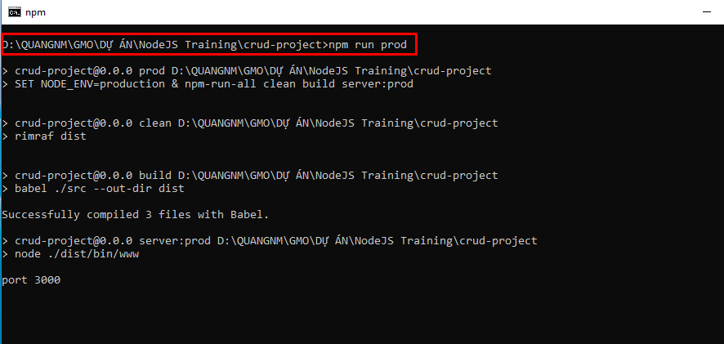
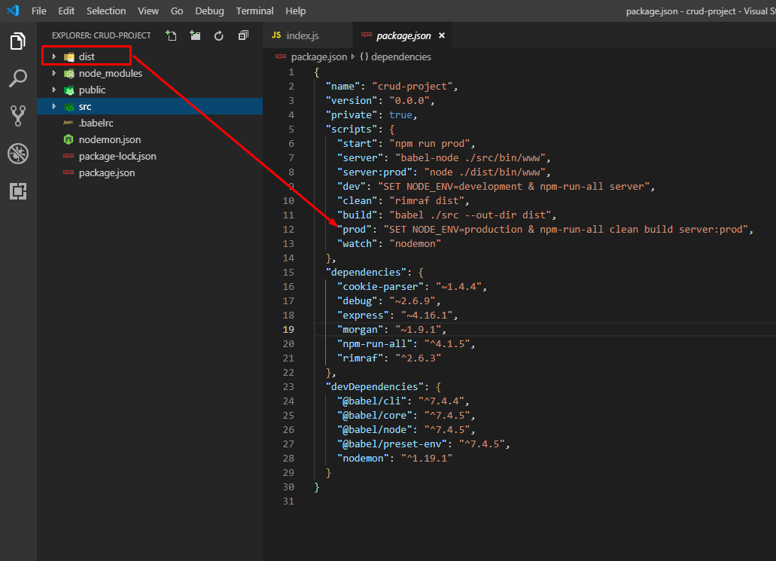
1. Install Node.js and npm hoặc nvm(node version manager)
2. Tạo project nodeJS sử dụng Express , install với command-line:
 | npm i -g express-generator

3. Setup project:
- Run command-line sau:
 | express your-project-name --no-view
 | - Trong đó:
 |  | your-project-name: tên project
 |  | --no-view: không setup các templating engine cho phần view như: handlebars, ejs, pug

4. Install packages:
 | npm install
- Custom lại một vài folder, thực hiện theo các bước sau:
 | Tạo folder src
 | Move folder bin, routes/ và file app.js vào folder src
 | Rename file www trong folder bin => www.js
 | Xóa file routes/users.js: vì chúng ta hông cần trong phần hướng dẫn lần này

- Cấu trúc source sau khi setting sẽ như sau:

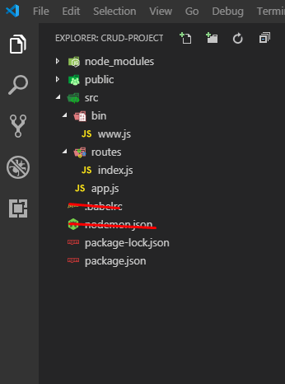

5. Converting to ES6 code
- Vì chúng ta sử dụng lệnh generate của Express sẽ tạo project được viết theo chuẩn cũ, vì thế cần phải convert sang chuẩn mới(ES6 hoặc ES&, ES8). Nhưng vì ES6 là chuẩn mới đầu tiên, nên mình sẽ hướng dẫn convert sang ES6

a. File routes/index.js

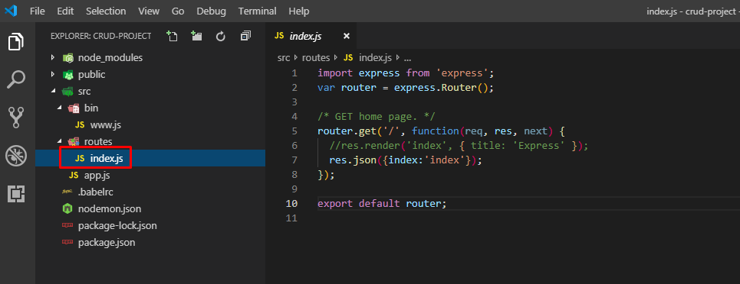

b. File app.js

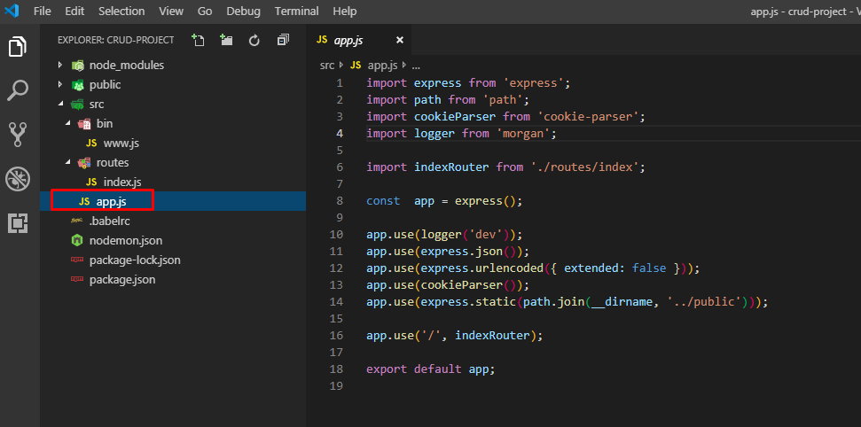

6. Setting up scripts:
 | Install `npm-run-all`
 | - Vì có một vài terminal commands hông chạy đc trên windows cmd, nên chúng ta cần install a packages: npm-run-all , vì thế các script sẽ chạy được bất kỳ môi trường nào
 |  | npm install --save npm-run-all

 | Install babel and others
 | - Babel là một bộ transpiler Javascript mới, sẽ transformed format cũ sang format mới(ES6) để Nodejs có thể hiểu
 | - Cài đặt các packages babel
 |  | npm install -D @babel/core @babel/cli @babel/preset-env @babel/node
 | - Tạo file babel config: .babelrc ở folder root của project và insert đoạn code sau:
 |  | { "presets": ["@babel/preset-env"]}
6.1 Adding dev script
 | - Sau khi seup, chúng ta sẽ add script run trên môi trường develop trong file package.json
 |  | "scripts": {
 |  | "start": "node ./bin/www",
 |  | "server": "babel-node ./src/bin/www",
 |  | "dev": "SET NODE_ENV=development & npm-run-all server",
 | - Sau đó, chúng ta sử dụng lệnh command sau để chạy test
 |  | npm run dev

6.2 Adding prod scripts
 | - Chúng ta sẽ tạo một môi trường production.
 | - Sẽ có 1 folder dist với cấu trúc giống với folder src, và khi run trên môi trường production, chúng ta phải xóa folder dist trước khi build
 | - Chúng ta sẽ làm các bước sau:
 |  | Tạo 1 build script, có nhiệm vụ convert code ở folder src sau khi build, folder gọi là dist
 |  | Install rimraf package để clean code in folder dist trước khi build
 |  | Tạo 1 prod script trong file package.json, có nhiệm vụ clean code, build và start server

 | a. Clean script:
 |  | - Install rimraf package:
 |  |  | npm install rimraf --save
 |  | - Add script sau vào file package.json
 |  |  | "clean": "rimraf dist"

 | b. Build script
 |  | - Chúng ta sử dụng babel mà đã install ở step trên
 |  | - Add script sau vào file package.json
 |  |  | "build": "babel ./src --out-dir dist"
 | c. Prod script
 |  | - Add script sau vào file package.json
 |  |  | "server:prod": "node ./dist/bin/www",
 |  |  | "prod": "SET NODE_ENV=production & npm-run-all clean build server:prod",

 | File package.json sau khi setting sẽ như sau:

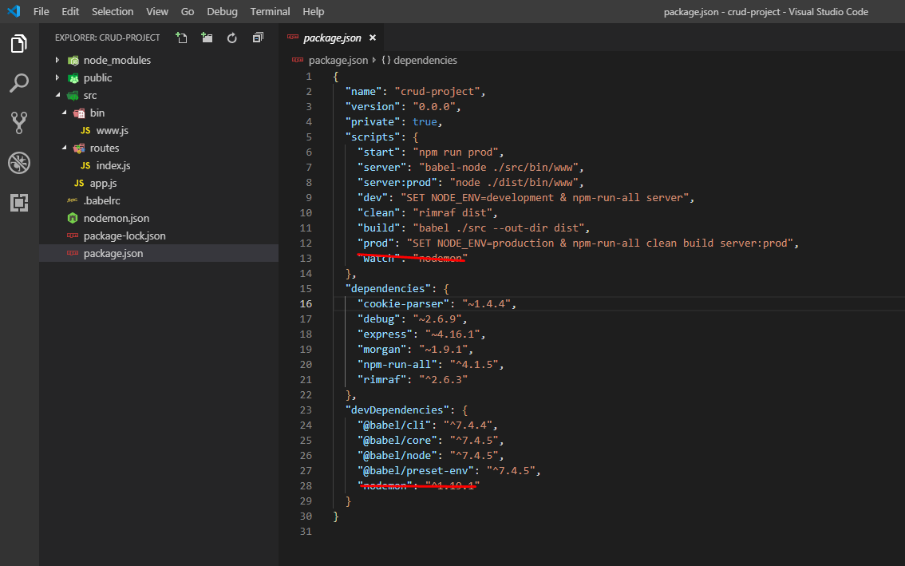

Như vậy, chúng ta đã setup xong 1 project Nodejs

7. Adding server auto-restart on changes
- Chúng ta install package: nodemon và add 1 file config: nodemon.json
 | npm i -D nodemon
Nội dung file config:
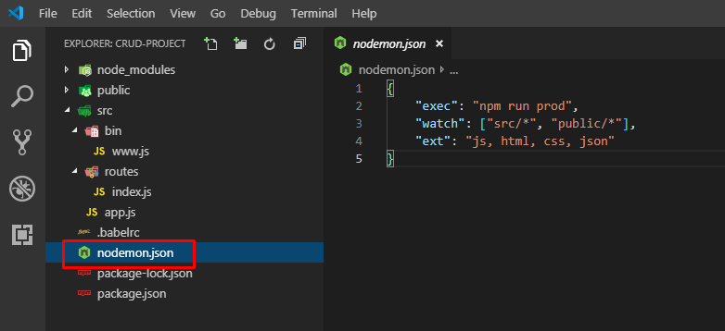

 | Đoạn code trên có nghĩa, nếu có gì thay đổi ở trong các folder src và public thì server sẽ auto restart

- Add script sau vào file package.json
 | "watch": "nodemon"

- Chạy lệnh sau để kiểm tra
 | npm run watch

8. Demo
 | a. Edit file index.js để trả về json( Vì mình chưa tạo view nên đành trả về json để test thử)

 | b. Kiểm tra lại file package.json

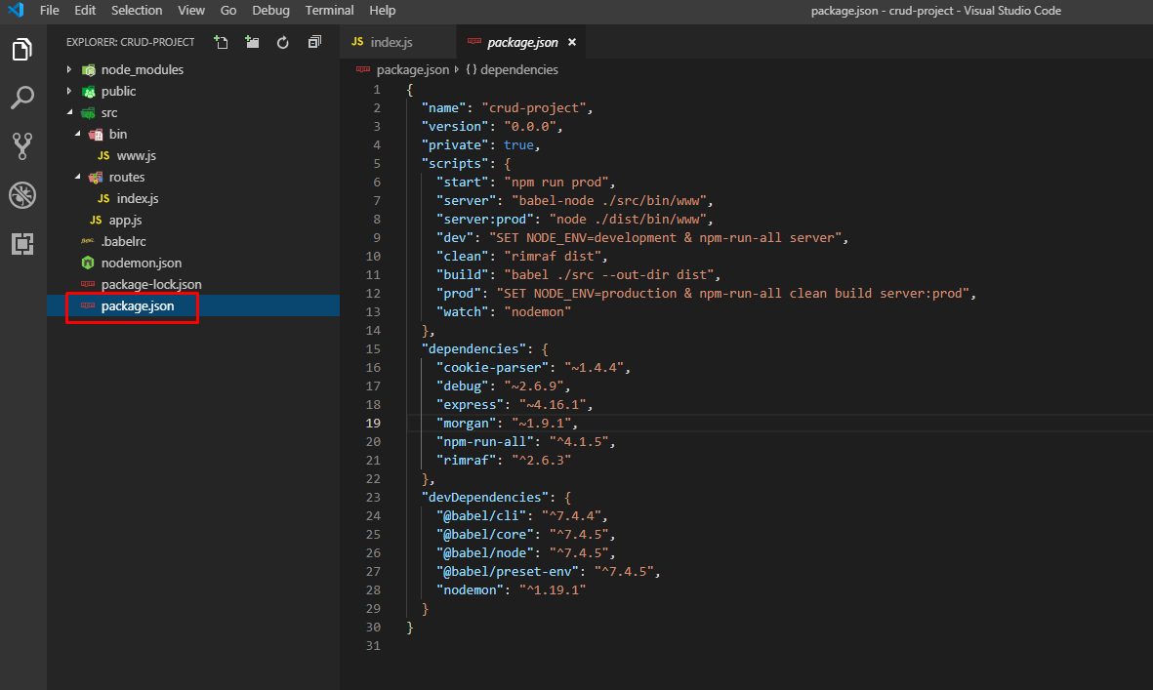

 | c. Run trên dev

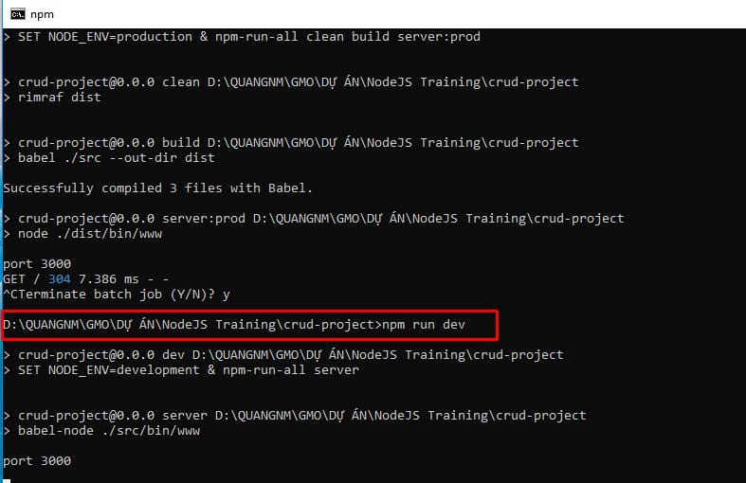

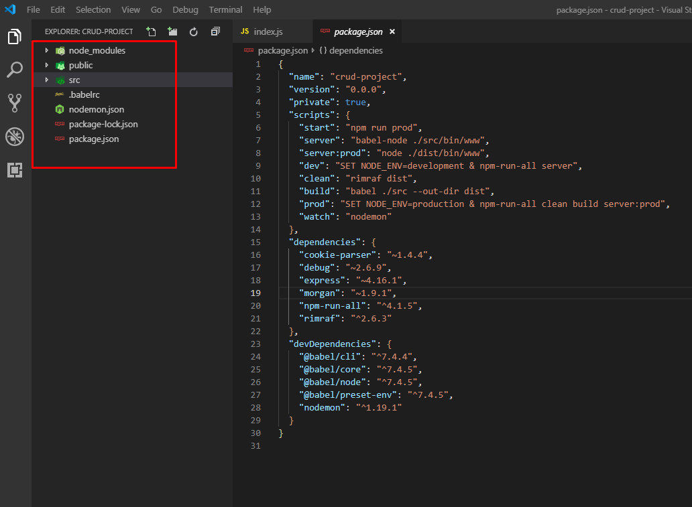

 | d. Run trên production

Structure
*Cấu trúc:

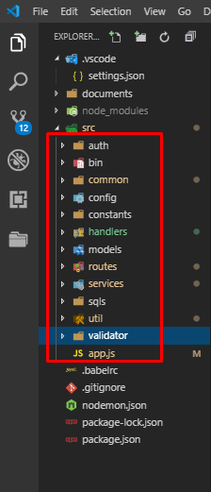
 | Trong đó:
 |  | auth: | xử lý về authentication và authorization
 |  | bin: | định nghĩa và khởi tạo server, cấu hình port…
 |  | common: | định nghĩa các xử lý common được sử dụng lại nhiều chỗ: các xử lý về string, ghi log…
 |  | config: | cấu hình database, environment…
 |  | constants: | định nghĩa các tham số constants như: message, status…
 |  | models: | khai báo các model tương tác với database
 |  | routes: | điều hướng các request, có vai trò là control
 |  | sqls: | chứa các câu truy vấn SQL
 |  | util: | chứa các xử lý common theo từng loại: jwtUtil…
 |  | validator: | xử lý check validate data
 |  | file app.js | file root, định nghĩa các xử lý master như setting express(nếu sử dụng framework express), cách ghi log, pasre json,..
 |  | handlers: | handle các xử lý như error, success, authentication

*Luồng xử lý

Error
 |  | FALSE |  | FALSE

file app.js
Authorization
Router
Validate
Service
Database

 |  | TRUE |  |  | TRUE

Guide API
*Quy ước
 | Sử dụng các method:
 |  | GET: truy vấn lấy data
 |  | POST: tạo data
 |  | PUT: edit data
 |  | DELETE: xóa data
 | Truyền dữ liệu từ client lên server đều thông qua body với fortmat json(Content-Type: application/json).
 | Không truyền dữ liệu lên server theo kiểu query param. (Ví dụ: localhost:3000/api/authenticate?query=query%27+AND+%271%27%3D%271%27+--+).
 | Không sử dựng TAB khi code thay vào đó là 4 SPACE.
 | Khi thực hiện code SQL thì cần phải canh lề theo chuẩn. Đầu tiên vào trang: https://sqlformat.org/ sau đó coppy vào file xml và canh lại AS cho thẳng hàng.
 | Đối với những xử lý common cần phải xác nhận lại trước khi thực hiện tạo mới( Nhằm xác nhận xem phần xử lý common đó đã có từ trước hay chưa, tránh trường hợp lặp code).

* Tạo API

User
Server
User
 |  |  | gửi request |  | trả về response cho user

 |  |  | localhost:3000/users/login

 |  |  |  | Xử lý request + Trả về response

 | 1. File app.js:

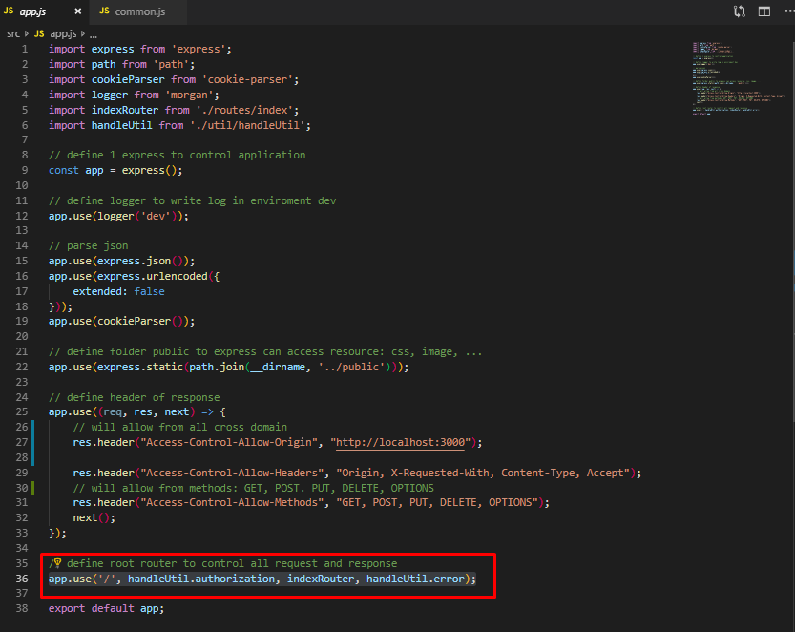
 |  |  |  |  |  |  | app.use('/', handleUtil.authorization, indexRouter, handleUtil.error);

 |  |  |  |  |  |  | - Khai báo 1 route root, mỗi lần request thì object app sẽ thực hiện các handle sau:
 |  |  |  |  |  |  |  | authorization: check authentication, xác nhận xem request này có được truy cập vào resource hay hông? Sử dụng jwt để xác nhận
 |  |  |  |  |  |  |  | Nếu NOT OK: handle error sẽ trả về lỗi
 |  |  |  |  |  |  |  | Nếu OK: handle indexRouter sẽ được gọi và xử lý các nghiệp vụ

 | 2. Handle authorization:

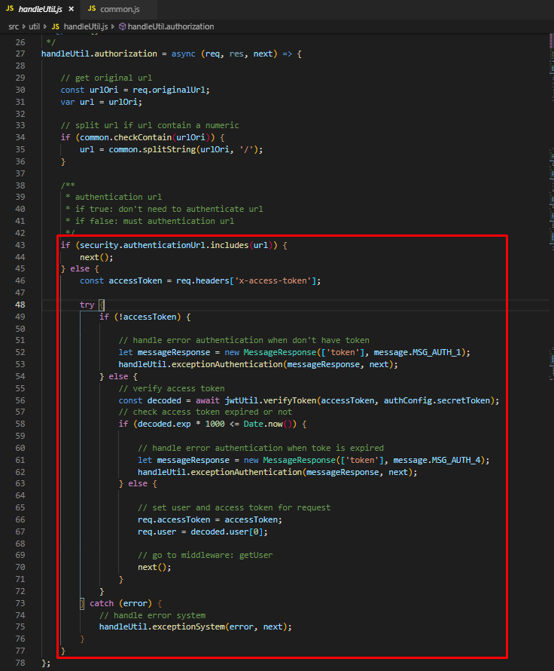
 |  |  |  |  |  |  | security.authenticationUrl.includes(url)
 |  |  |  |  |  |  | - security.authenticationUrl: chứa các url không cần phân quyền

 |  |  |  |  |  |  | - Check url không nằm trong list, thì cần phải check token
 |  |  |  |  |  |  |  | + Nếu header không có token hoặc token hết hạn thì sẽ trả về next(error) để middleware sau catch error và response cho user
 |  |  |  |  |  |  |  | thông qua function handleUtil.exceptionAuthentication
 |  |  |  |  |  |  |  | + Nếu token OK thì sẽ gửi data vào request rồi call middleware tiếp theo

 | 3. indexRouter:
 |  | - Được khai báo trong file routes/index.js

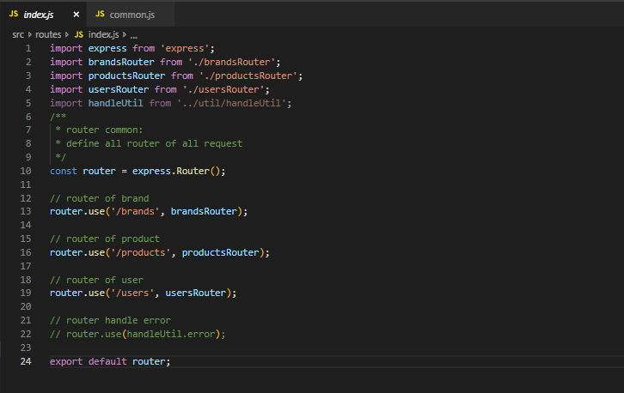
 |  |  |  |  |  | - Ứng với mỗi loại request: brands, products, users thì express.Router() sẽ control và điều hướng tới các xử lý tiếp theo tương ứng.

 |  | 3.1 brandsRouter:

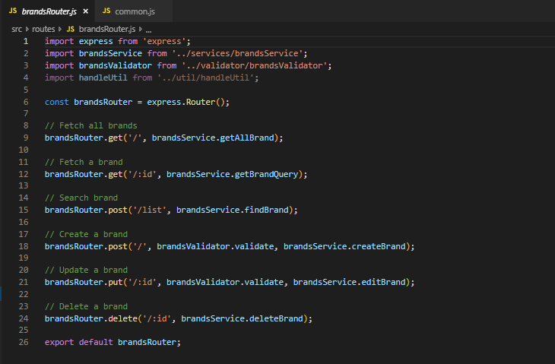
 |  |  |  |  |  | - Định nghĩa các controler tương ứng cho các method: get, post, put, delete
 |  |  |  |  |  | - Các xử lý create, update đều phải có 1 handle validate, nó là 1 middleware để check data có hợp lệ hay hông?

 |  | 3.2 productsRouter và 3.3 usersRouter:
 |  |  | Xử lý tương tự như brandsRouter

 | 4. brandsValidator.js

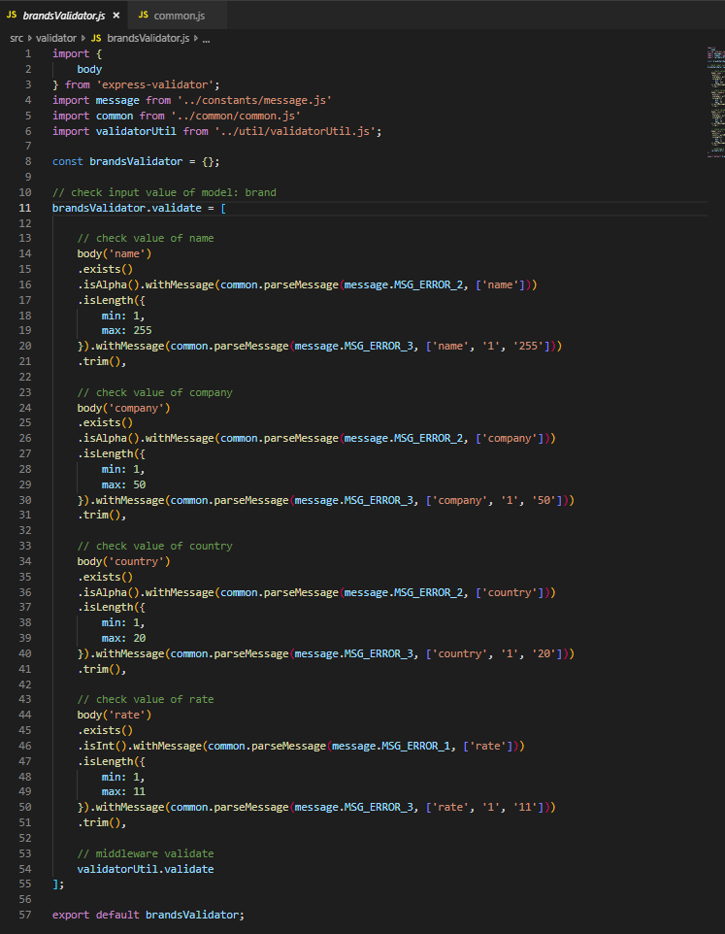
 |  |  |  |  |  | - Sử dụng express-validator để validate data

 | 5. brandsService.js

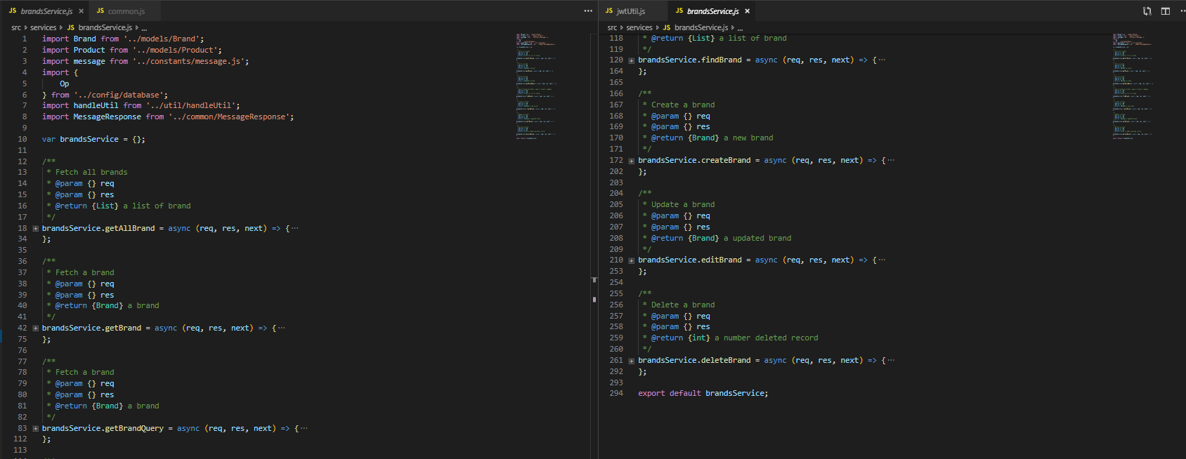

 |  | - Định nghĩa các xử lý nghiệp vụ cho từ request

 | 6. Brand.js

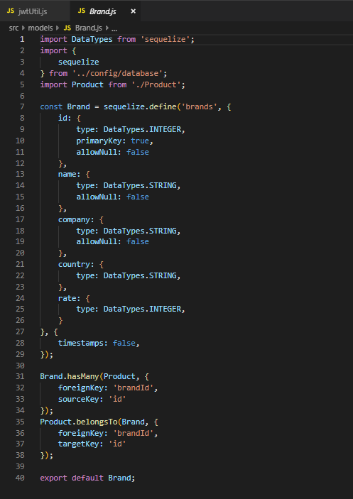
 |  |  |  |  |  | - Khao báo model Brand tham chiếu tới table brands trong database, sử dụng mysql và ORM: sequelize

 | 7. database.js và env.js

 |  | - Khai báo database và environment: tên database, username, password, dialect, host…

 | 8. Handle error:

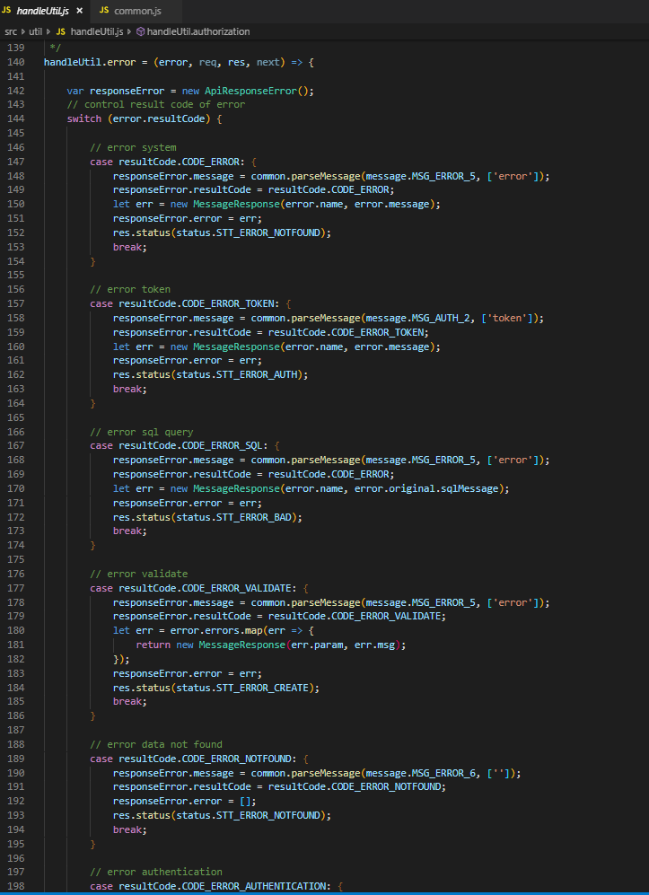
 |  |  |  |  |  | - Khi xảy ra bất kỳ lỗi gì trong hệ thống, thì handle error sẽ bắt và phân loại error, sau đó sẽ gửi về cho client
 |  |  |  |  |  | - Các loại lỗi:
 |  |  |  |  |  |  | + Error syntax
 |  |  |  |  |  |  | + Error token như invalid token
 |  |  |  |  |  |  | + Error liên quan đến SQL, tên field bị sai..
 |  |  |  |  |  |  | + Error về validate
 |  |  |  |  |  |  | + Error khi không tìm thấy resource
 |  |  |  |  |  |  | + Error về authentication

JWT
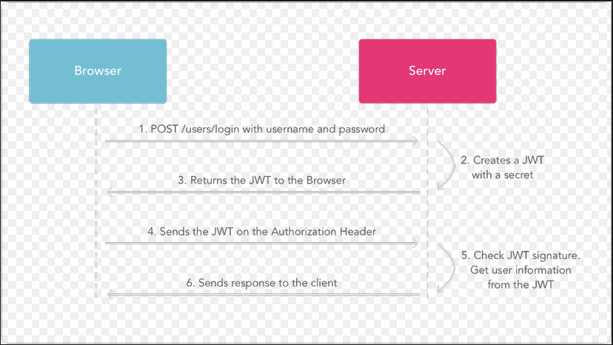

1. Khi login với username và password:

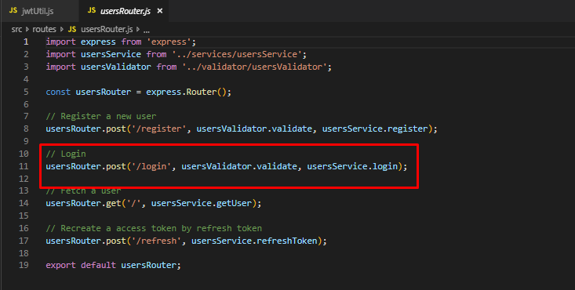

2. Create token cho user đó

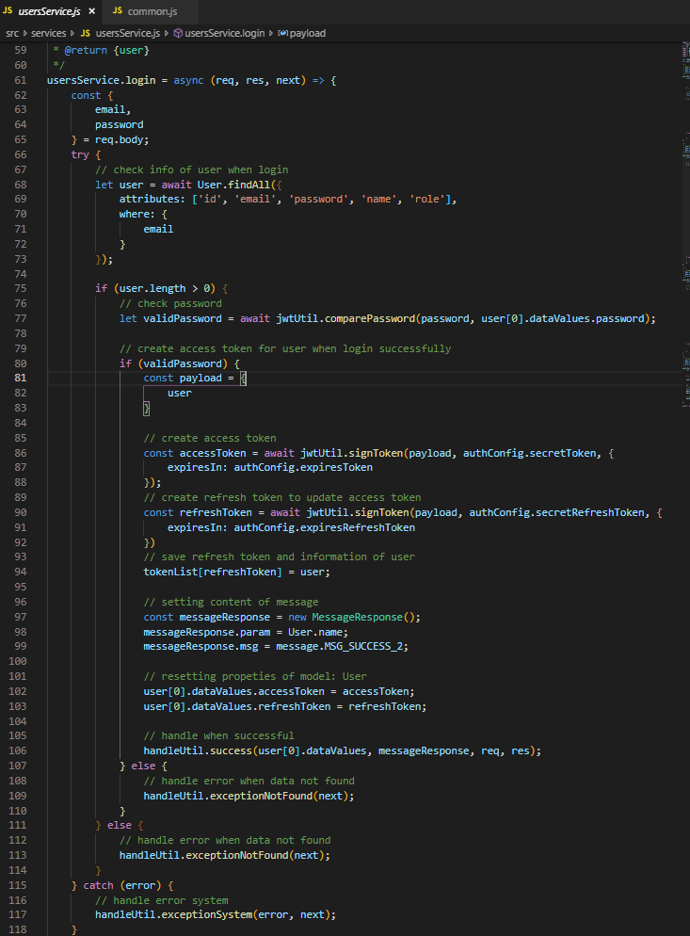
 | - Sau khi check login thành công, thì server sẽ tạo 1 access token cho user đó

 |  | // create access token
 |  | const accessToken = await jwtUtil.signToken(payload, authConfig.secretToken, {
 |  | expiresIn: authConfig.expiresToken
 |  | });

 |  | + payload: chứa thông tin user
 |  | + secretToken:

4. Khi user đó truy cập vào các url khác, đều phải kèm theo access token trong header của request

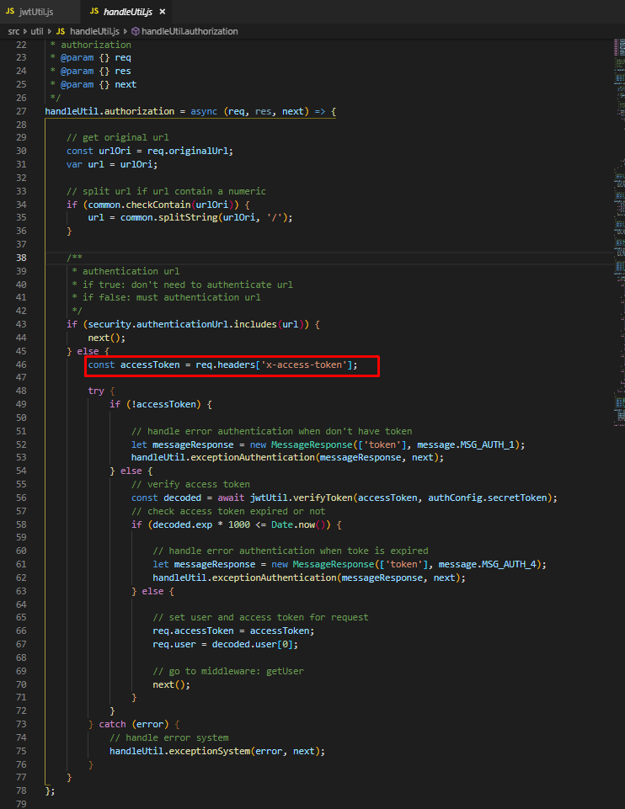

Sau đó, server sẽ verify token và nếu thành công sẽ trả về thông tin user đó

